画面イメージ
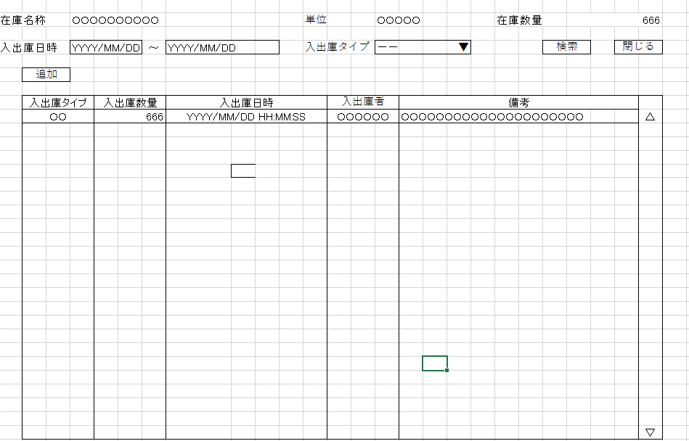
詳細設計書 | 論理名称 | K001 | システムID | KS | 改訂日 | 2022-10-06
 | 物理名称 | 入出庫情報一覧 | システム名称 | 倉庫管理システム | 改訂者 | チーム１

画面イメージ

IO関連
詳細設計書 |  | 論理名称 |  | K001 |  |  | システムID | KS | 改訂日 | 2022-10-06
 |  | 物理名称 |  | 入出庫情報一覧 |  |  | システム名称 | 倉庫管理システム | 改訂者 | チーム１

I/O関連図

在庫情報一覧
入出庫情報一覧
入出庫情報登録

コードマスタ
社員アカウント(t_user)
単位マスタ
入出庫情報
在庫情報

パラメータ一覧
No | 論理名称 |  | 物理名称 |  | I/O | 備考
1 | 在庫商品ID |  | id |  | I
2
3
4
5
6
7
8
9
10
テーブル一覧
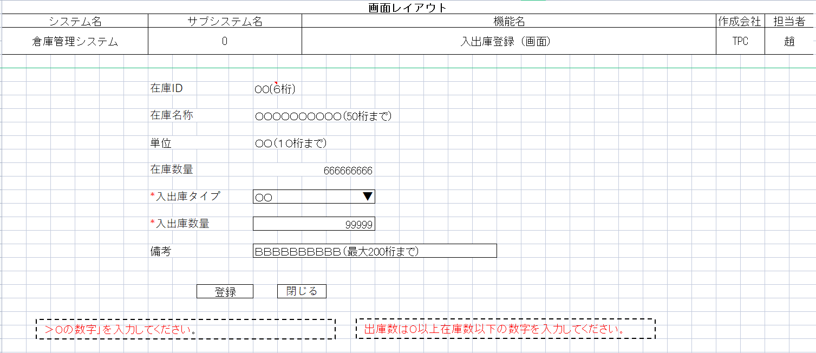
No | 論理名称 |  | 物理名称 |  | I/O | 備考
1 | 在庫情報 |  | t_stock |  | O
2 | 入出庫情報 |  | t_stock_io |  | O
3 | 単位マスタ |  | m_unit |  | O
4 | 社員アカウント |  | t_user |  | O
5 | コードマスタ |  | m_code |  | O
6
7
8
9
10
ファイル一覧
No | 論理名称 |  | 物理名称 |  | I/O | 備考
3
4
5
6
7
8
9
10
11

